关系图
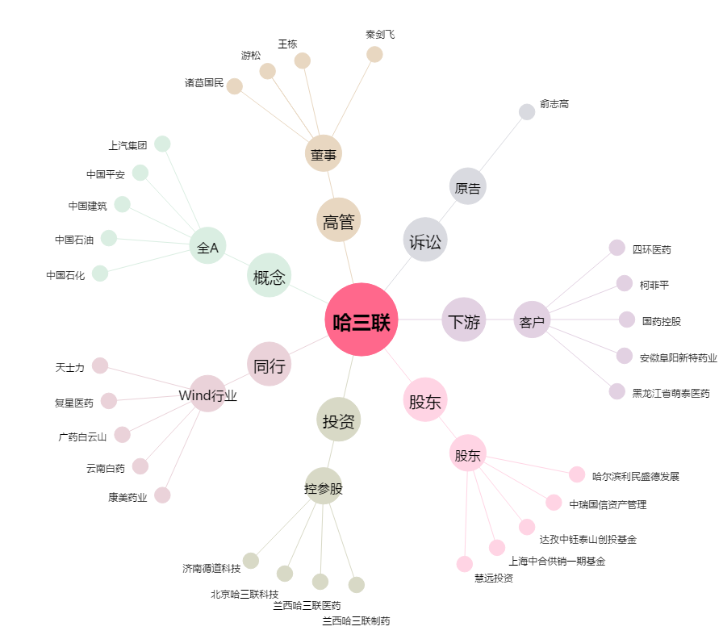
哈三联[002900.SZ] - 关系概览图

